상품제안서
엑티몬 PD 20W 고속보조배터리 20000mAh | 상품코드: F18324

 |  |  |  |  |  |  | 02-412-0044 | www.easy1.co.kr
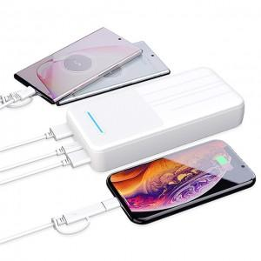

【상세/제작정보】

【인쇄/포장옵션】 | 레이저, 풀칼라 / 포장지포장

【공급단가】 | 수량 | 50~ | 100~ | 500~ | 1,000~ | 2,000~
*VAT별도 | 단가 | 13,120원 | 12,910원 | 12,600원 | 12,280원 | 12,070원

【상품 URL】 | https://dev.easy1.co.kr:443/src/goods_detail.php?gdno=18324

